ACTIVIDADES
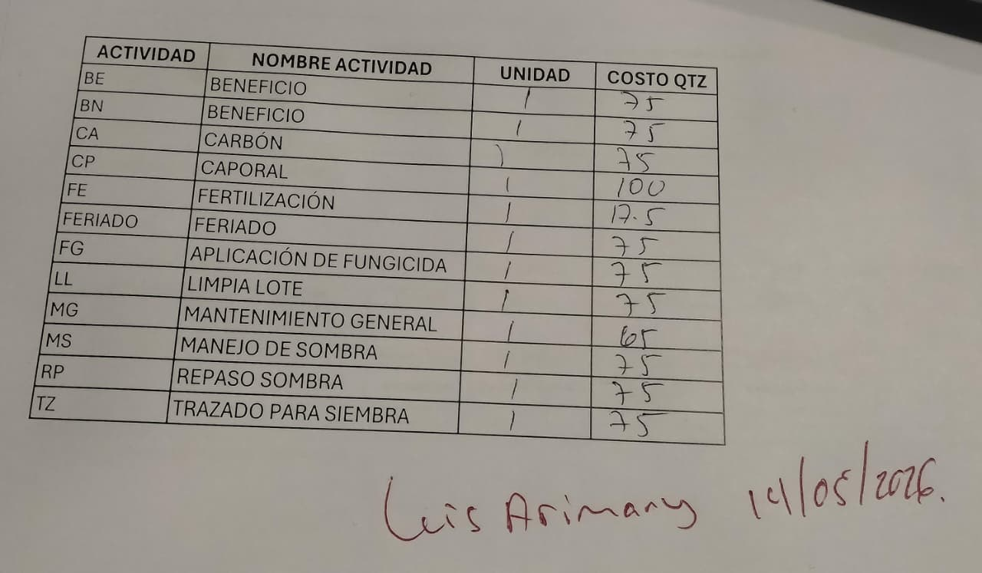
BE | BENEFICIO | DÍA | 75.00
BN | BENEFICIO | DÍA | 75.00
CA | CARBON | DÍA | 75.00
CP | CAPORAL | DÍA | 100.00
FE | FERTILIZACION | DÍA | 17.50
FERIADO | FERIADO | DÍA | 75.00
FG | APLICACION DE FUNGICIDA | DÍA | 75.00
LL | LIMPIA LOTE | DÍA | 75.00
MG | MANTENIMIENTO GENERAL | DÍA | 75.00
HA | HACIENDA | DIA | 65.00
MS | MANEJO DE SOMBRA | DÍA | 75.00
SP | SEPTIMO | DIA | 75.00
AH | AHOYADO | TAREA | 1.50
RP | REPASO SOMBRA | DÍA | 75.00
HERIDO | HERIDO | DÍA | -
DESCONOCIDA | DESCONOCIDA | DÍA | -
TZ | TRAZADO PARA SIEMBRA | DÍA | 75.00

